Casos de Prueba - LiteratusNove
ID | Modulo | Caso de Prueba | Pasos | Resultado Esperado | Estado (P/F) | Evidencia (Pantallazo)
TC-01 | Registro y Login | Registro de nuevo usuario con bono | 1. Acceder a /signup. 2. Ingresar datos válidos. 3. Clic en 'Registrar' | Usuario creado exitosamente y saldo inicial de 150 de tinta asignado | 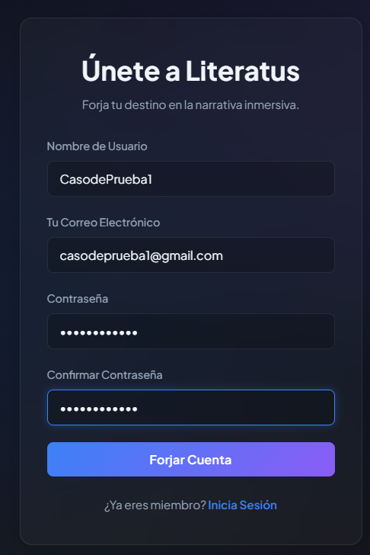 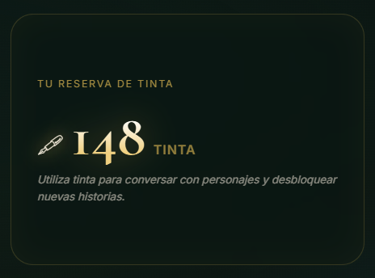 F
TC-02 | Registro y Login | Login con JWT | 1. Ingresar credenciales válidas en /login. 2. Clic en 'Entrar'. | Acceso concedido y token JWT almacenado correctamente para mantener la sesión | F | 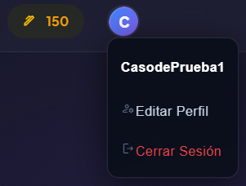
TC-03 | Home | Visualización de secciones (Bento Grid) | 1. Cargar página de inicio. 2. Verificar distribución de elementos. | La interfaz muestra el diseño Bento Grid con estética Glassmorphism de forma organizada | F | 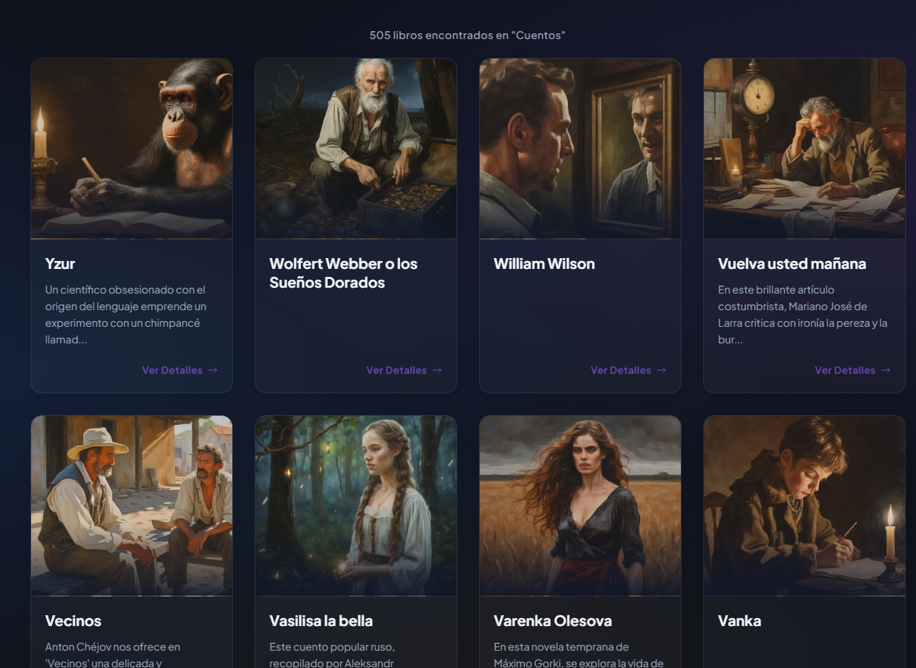
TC-04 | Catalogo | Filtrado de obras por género/dificultad | 1. Entrar al catálogo. 2. Seleccionar un filtro de género. | La lista de libros se actualiza mostrando solo las obras que coinciden con el filtro. | F | 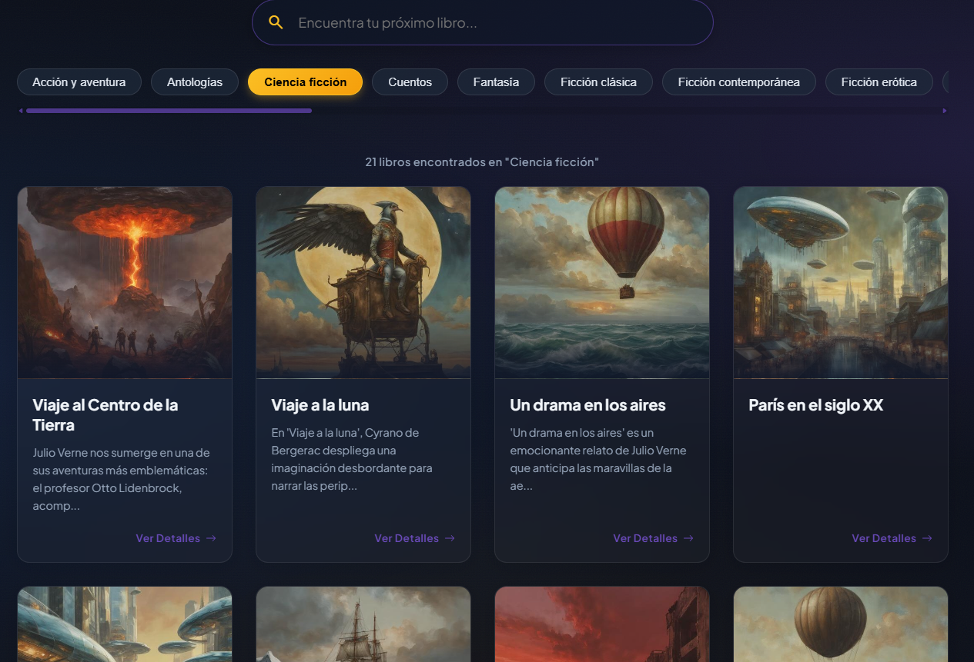
TC-05 | Compra Libro | Adquisición de obra con Tinta | 1. Seleccionar libro no poseído. 2. Clic en 'Comprar'. | El saldo de tinta se descuenta y el libro se añade a la biblioteca del usuario | F | 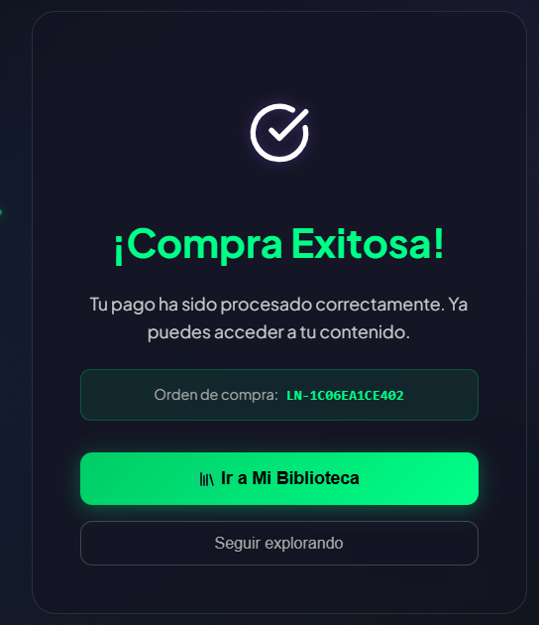
TC-06 | Detalles y Sinopsis | Visualización Full-Page de obra | 1. Clic en un libro del catálogo. 2. Revisar sinopsis y detalles. | Se despliega la vista completa con sinopsis, autor y avatares de personajes interactivos. | F | 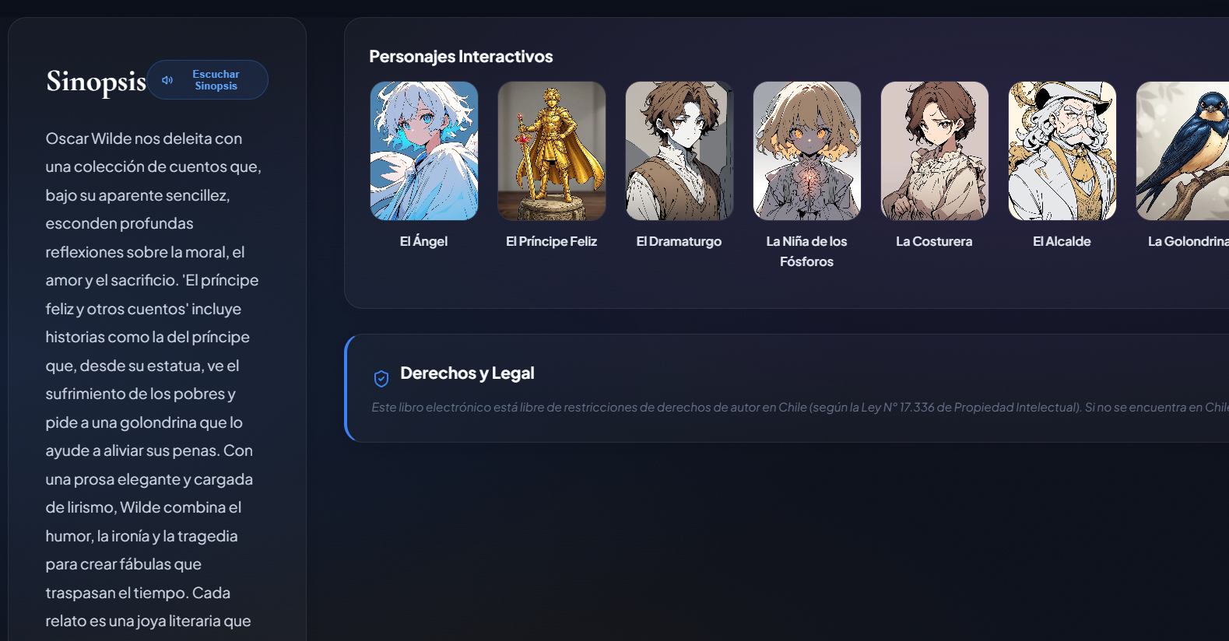
TC-07 | Lectura y Texto | Carga de lector EPUB | 1. Abrir un libro adquirido. 2. Navegar entre páginas. | El archivo EPUB se visualiza correctamente con disposición de texto fluida | P | 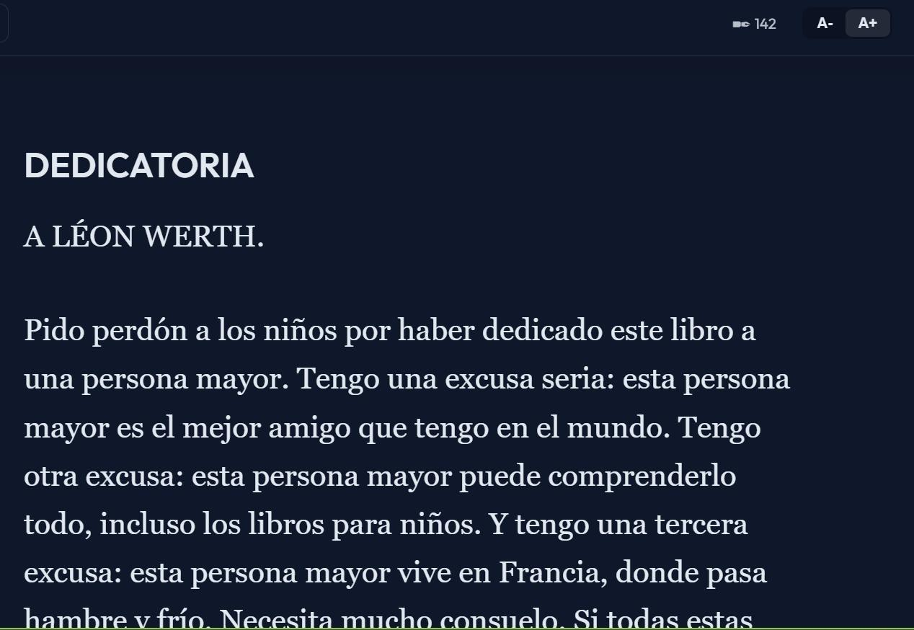
TC-08 | Chat con Personajes | Inmersión narrativa con IA | 1. Seleccionar un personaje (ej. El Principito). 2. Enviar mensaje de chat. | La IA (Gemini 2.0) responde manteniendo la personalidad y contexto histórico del personaje | F | 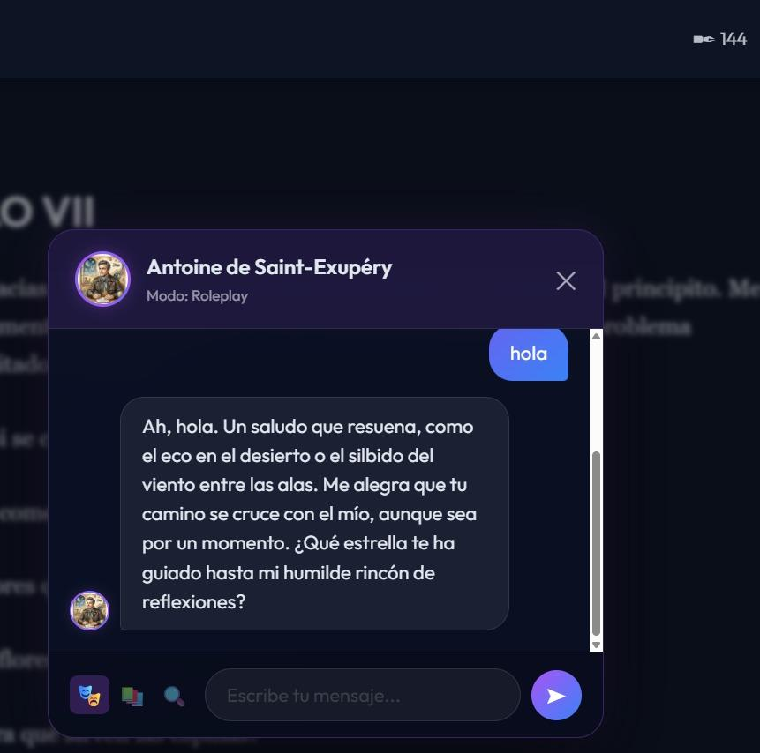
TC-09 | Avatar e IA | Conversación contextual por avatar | 1. Acceder al chat desde el avatar del personaje. 2. Realizar pregunta sobre la trama. | El sistema utiliza el motor de IA para proveer respuestas basadas en la obra específica | P | 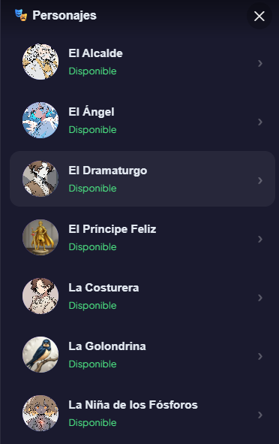
TC-10 | Índice de Capítulos | Navegación por estructura de la obra | 1. Abrir menú de navegación dentro del libro. 2. Seleccionar un capítulo. | El lector salta inmediatamente a la posición del capítulo seleccionado. | F | 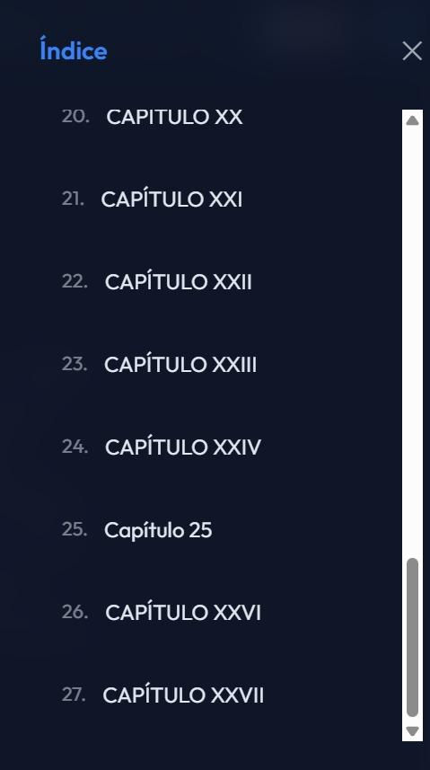
TC-11 | Registro y Login | Registro con correo duplicado | 1. Acceder a /signup. 2. Ingresar un correo ya registrado. 3. Intentar registrar. | El backend responde con HTTP 400 Bad Request y el frontend muestra alerta de correo duplicado. | 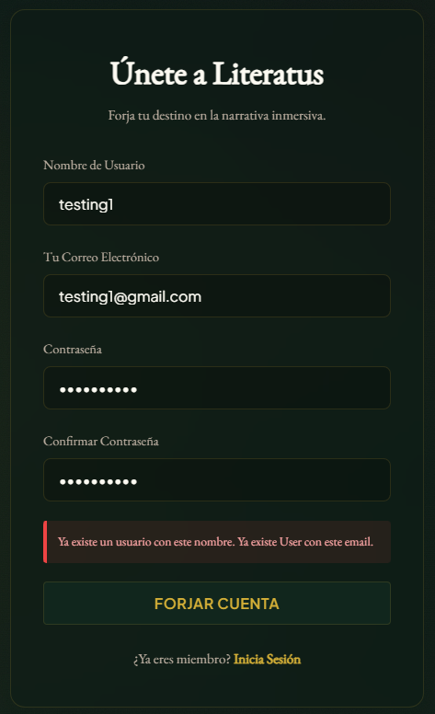 P
TC-12 | Registro y Login | Registro con clave insegura | 1. Acceder a /signup. 2. Ingresar datos con clave menor a 8 caracteres o sin numeros. 3. Registrar. | El sistema detiene el registro en el cliente y en el servidor, mostrando advertencia de seguridad. | 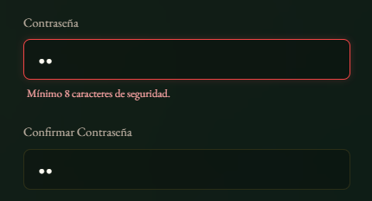 P
TC-13 | Registro y Login | Login con credenciales incorrectas | 1. Acceder a /login. 2. Ingresar clave errónea o correo inexistente. 3. Entrar. | El backend responde con HTTP 401 Unauthorized, borrando los campos y mostrando mensaje de error. | 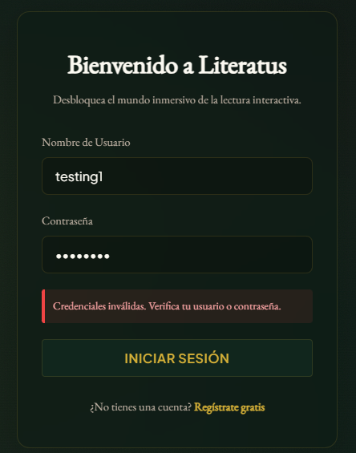 P
TC-14 | Registro y Login | Renovación automática de Token (Refresh) | 1. Simular expiración del Access Token JWT. 2. Realizar petición protegida. | El interceptor HTTP de Angular solicita un nuevo Access Token usando el Refresh Token sin interrumpir la sesión. | P
TC-15 | Catalogo | Carga del catálogo completo | 1. Acceder a /catalog. 2. Verificar tiempo de carga y renderizado. | La lista de más de 1,800 obras carga en menos de 1.5 segundos con paginación fluida y lazy loading. | 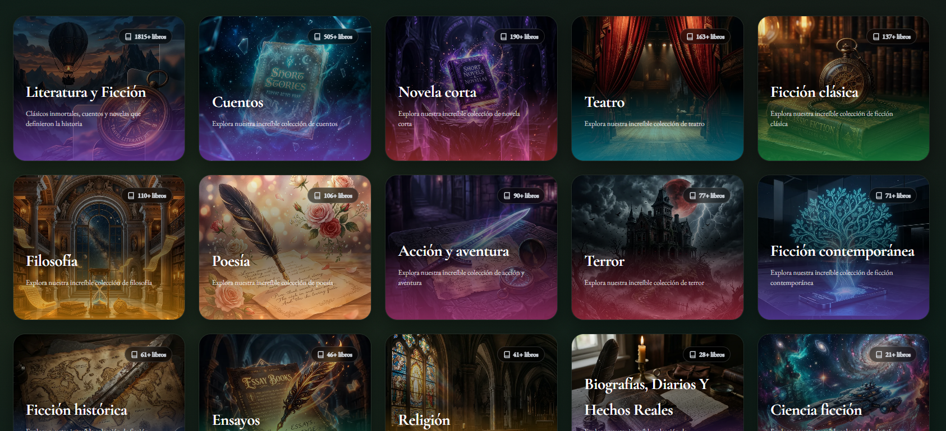 P
TC-16 | Catalogo | Búsqueda sin resultados | 1. Acceder a /catalog. 2. Ingresar texto aleatorio en el buscador. | La grilla de libros se actualiza mostrando el mensaje amigable: No se encontraron obras coincidentes. | 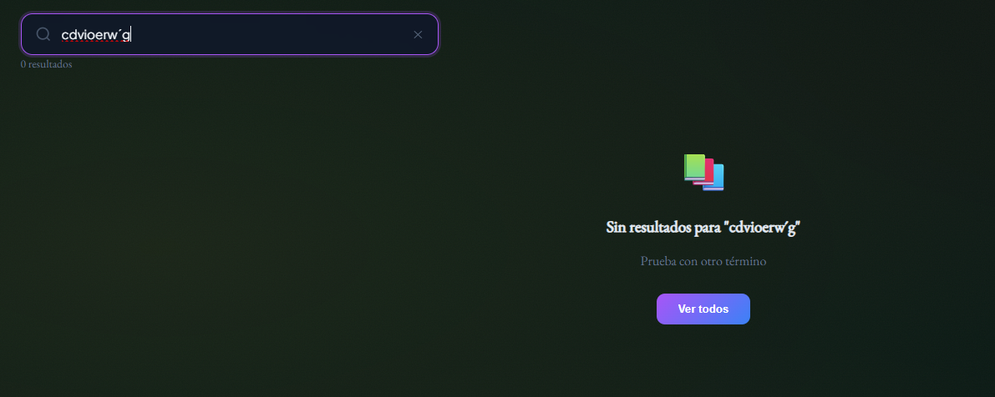 P
TC-17 | Compra Libro | Compra con pasarela Transbank (Éxito) | 1. Seleccionar libro premium. 2. Elegir pago con Webpay. 3. Completar transacción en sandbox. | Redirección exitosa de retorno, confirmación del pago en el backend y adición del libro a la biblioteca. | P
TC-18 | Compra Libro | Compra con pasarela Transbank (Cancelado) | 1. Iniciar pago con Webpay. 2. Pulsar botón Anular y volver al comercio en portal bancario. | El backend detecta la cancelación, ejecuta rollback de registros temporales y notifica al usuario. | P
TC-19 | Lectura y Texto | Guardado automático de progreso de lectura | 1. Abrir libro en el lector. 2. Leer un fragmento y cambiar de capítulo o cerrar el lector. | El sistema despacha un evento al backend guardando el ID del capítulo y la posición de scroll en la BD. | 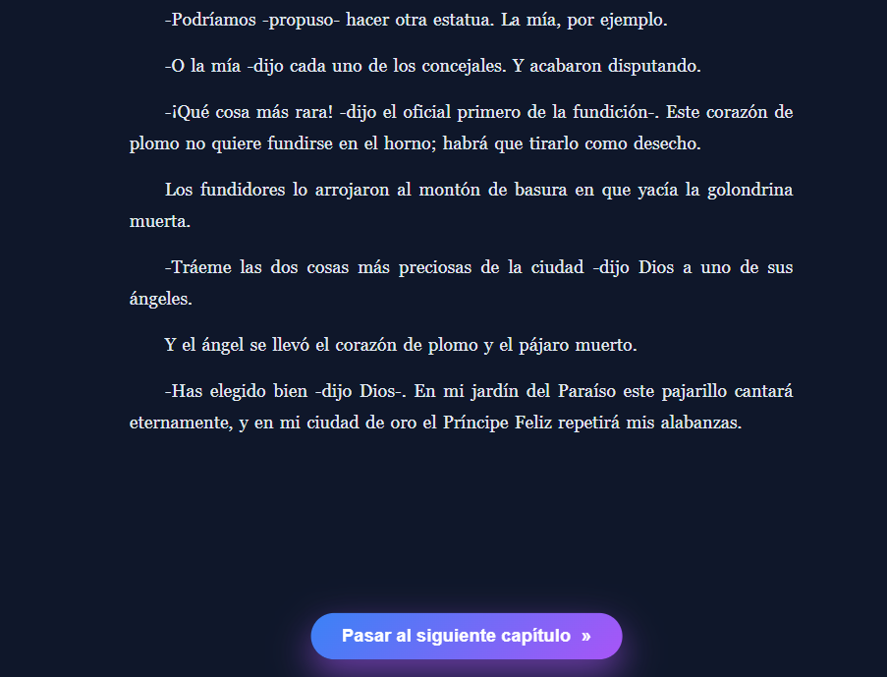 P
TC-20 | Lectura y Texto | Cambio de tema a Modo Oscuro | 1. En el lector EPUB, abrir menú de estilos. 2. Seleccionar Tema Oscuro. | Los estilos del componente cambian de color de fondo y texto adecuadamente garantizando la legibilidad. | 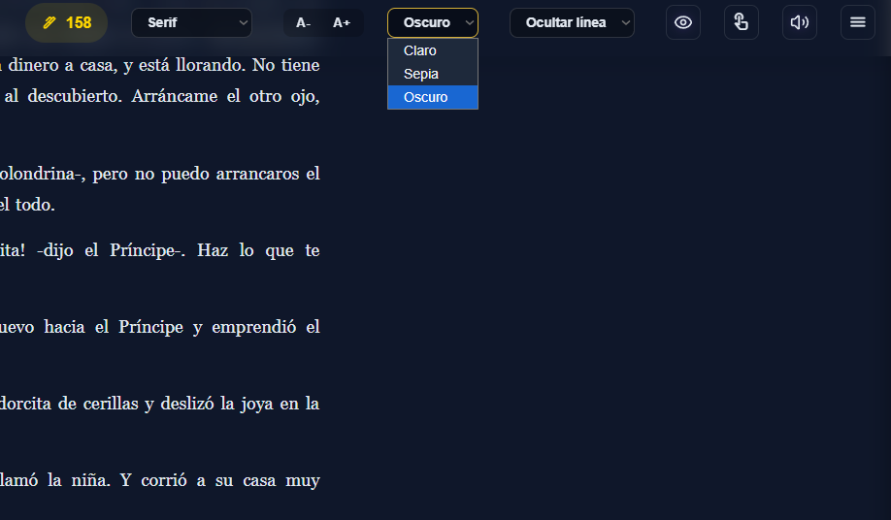 P
TC-21 | Reproducción y Audio | Activar Narración Karaoke (Audio-Sync Grabado) | 1. En el lector, activar reproducción de audio. 2. Verificar subrayado de texto. | El reproductor inicia el stream de Piper TTS y subraya secuencialmente las palabras según el JSON de Whisper. | P
TC-22 | Reproducción y Audio | Navegación interactiva por clic en palabra | 1. Durante reproducción, hacer clic en una palabra futura del párrafo. | El reproductor de audio salta exactamente al tiempo de reproducción correspondiente a esa palabra. | P
TC-23 | Reproducción y Audio | Sincronización por voz nativa del navegador | 1. Seleccionar Modo Voz Nativa. 2. Iniciar reproducción del capítulo. | El motor window.speechSynthesis vocaliza el texto y el evento onboundary actualiza el resaltado mediante RxJS. | P
TC-24 | Chat con Personajes | Manejo de contexto largo en conversación con IA | 1. Iniciar chat con personaje. 2. Mantener conversación por más de 15 turnos. | El modelo mantiene consistencia y memoria de los hechos acordados sin exceder los límites de tokens. | P
TC-25 | Llamada de Voz | Llamada de voz interactiva con personajes | 1. Iniciar llamada con personaje. 2. Hablar por micrófono. 3. Escuchar respuesta. | La Web Speech API transcribe la voz del usuario, Gemini procesa, y Piper TTS reproduce la respuesta en audio. | P
TC-26 | Administración | Subida masiva de libros en el Panel Nexus | 1. Subir archivo .epub con caracteres especiales en el TOC o nombres internos. | El script bulk_db_injection.py procesa el archivo decodificando las rutas con unquote e inyecta sin fallar. | P
TC-27 | Economía y Pagos | Validación de Historial Transaccional | 1. En La Taberna, hacer clic en Ver Historial de Transacciones. | Se despliega el ledger contable con el desglose de ingresos (compras) y egresos (libros adquiridos). | P
TC-28 | Avatar e IA | Visualización de Avatares Manga Dinámicos | 1. Chatear con personaje. 2. Provocar emociones en el diálogo. | El frontend detecta la emoción de respuesta de Gemini y cambia el frame manga correspondiente (triste, alegre, neutral). | 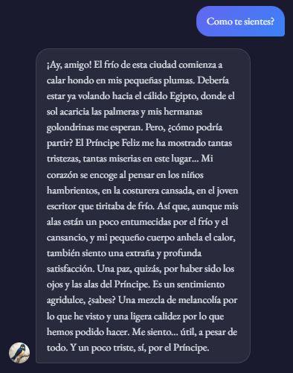 P

